รายละเอียด
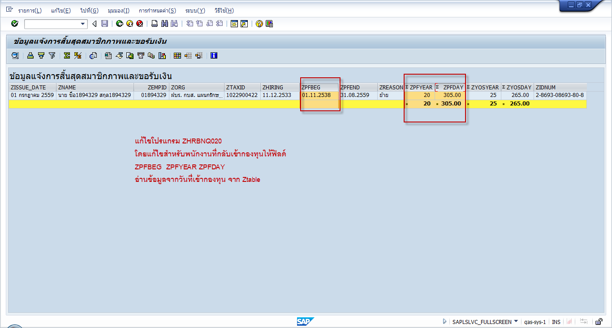
1) | IT0366 | สร้างเรคคอร์ดใหม่ |  |  |  |  |  |  |  | PC_PAYRESULT
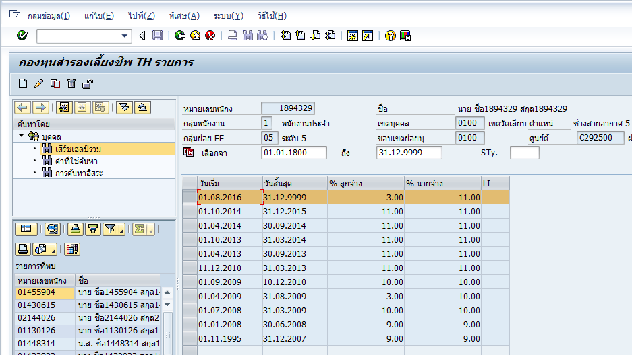

2) | ประมวลผล PY

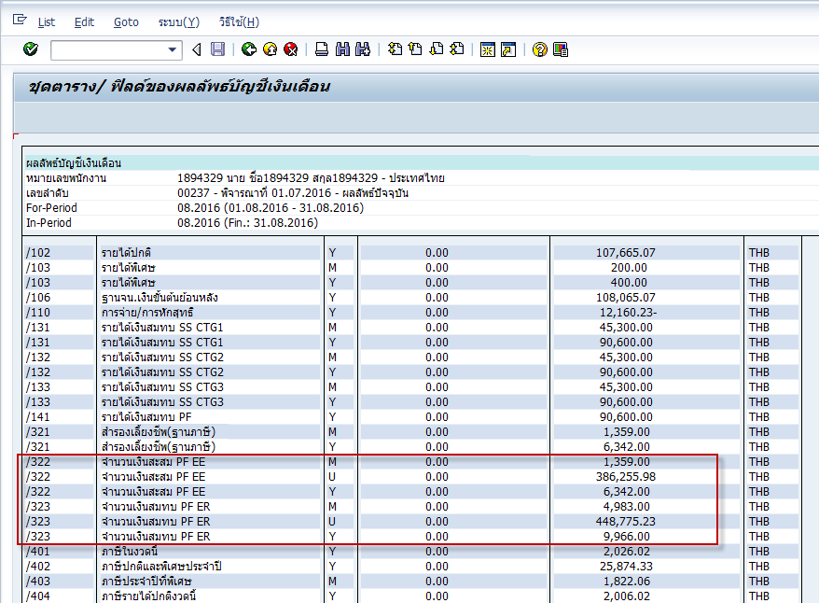

 |  |  |  |  |  |  |  |  |  |  | 386255.98
 |  |  |  |  |  |  |  |  |  |  | 448775.23

 |  |  |  |  |  |  |  |  |  |  | -62519.25

3) | โปรแกรม ZHRBNQ017 ประมวลผลกรณีพนักงานเข้าใหม่

4) | ZHRPYI005 ส่งไฟล์ให้ bank

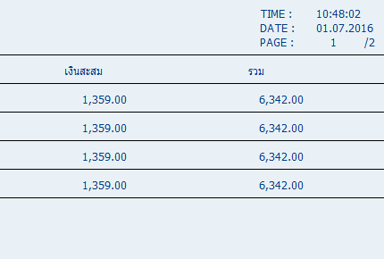

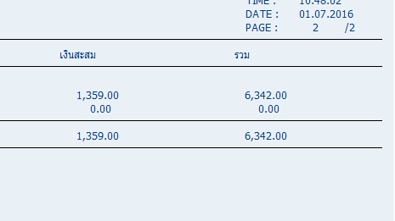

text file

5) | ZHRBNI001 เพื่อโหลด text file จาก bank เก็บไว้ที่ IT9205

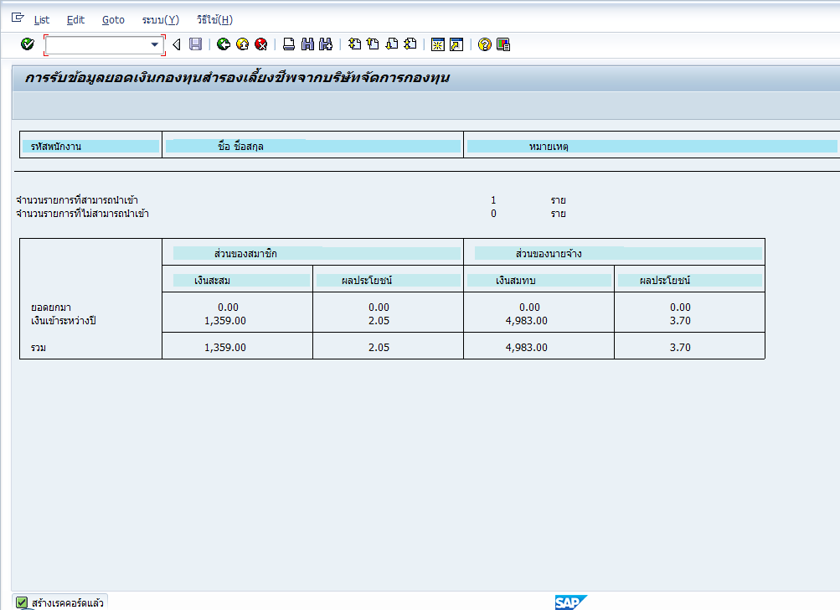

6) | ตรวจสอบข้อมูล IT9205

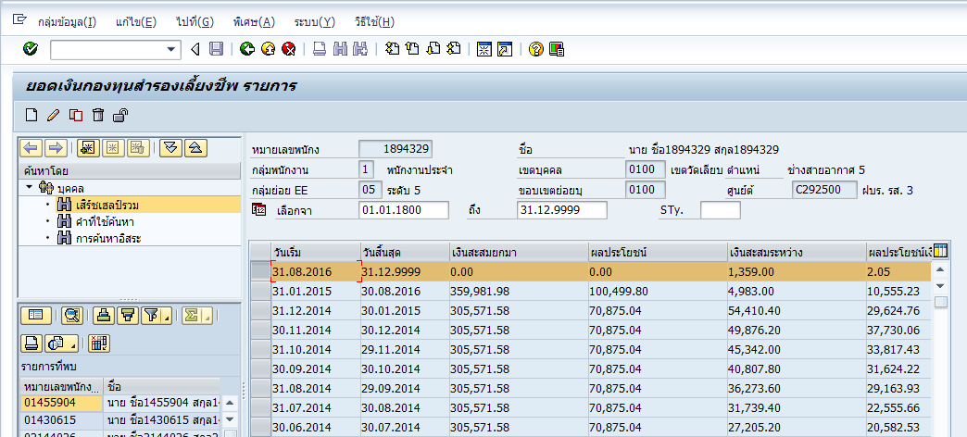

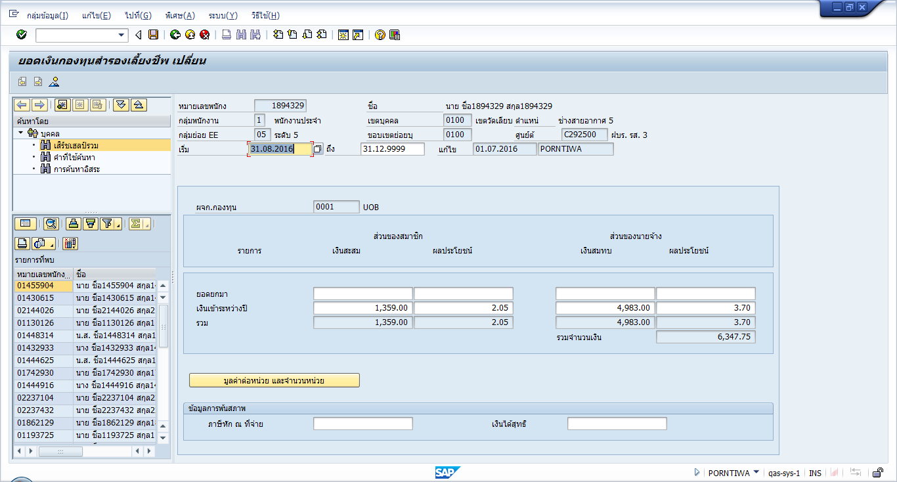

7) | ZHRBNR006 |  | แก้ไขโปรแกรม ZHRBNR006

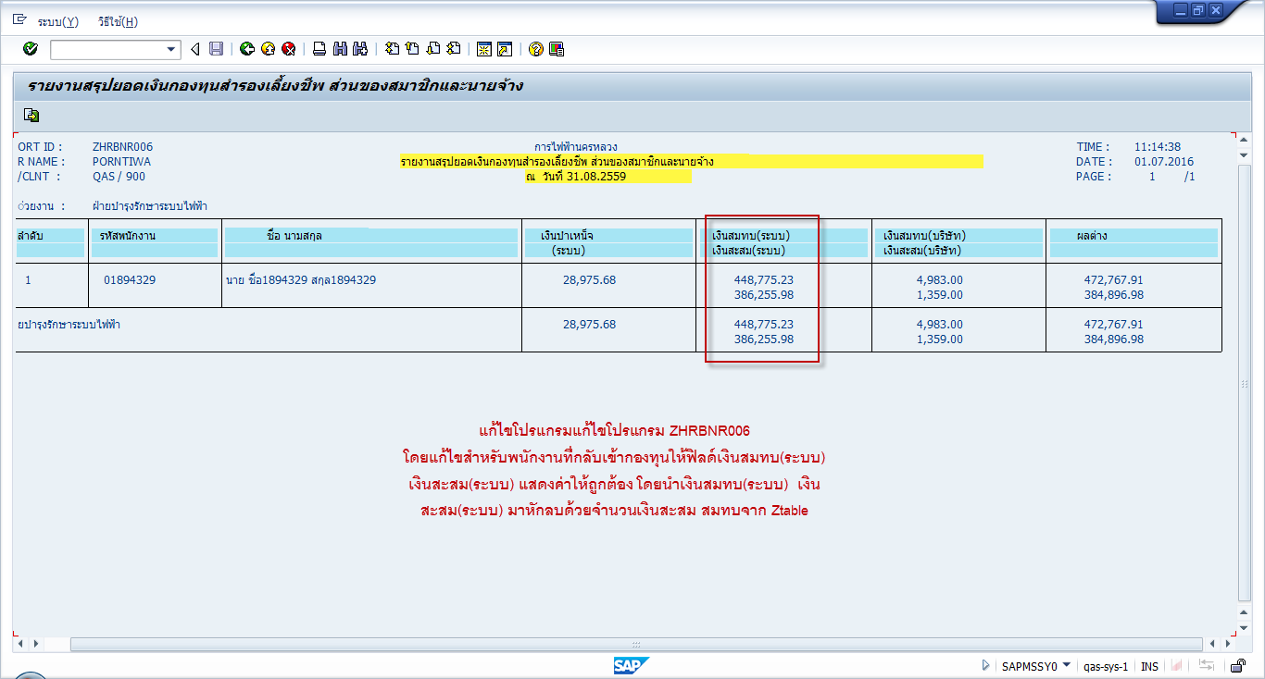

8) | ZHRBNR001

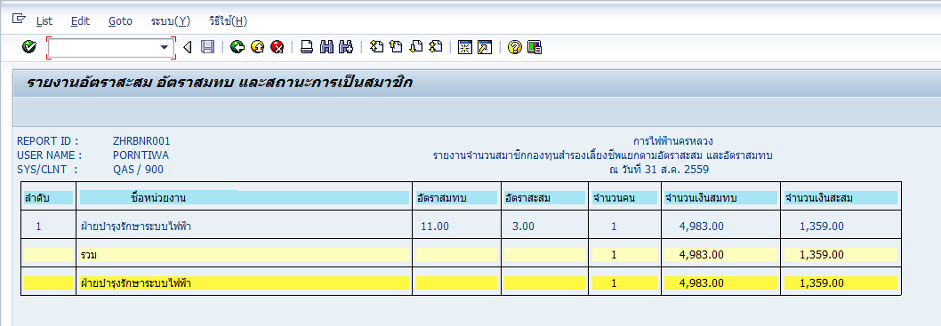

9) | ZHRBNR002

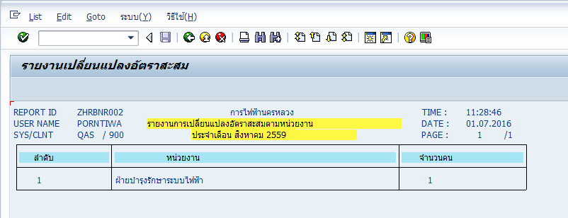

10) | ZHRBNR003

01.07.2016 การแสดงรายการไดนามิก 1

ชื่อโปรแกรม |  | ZHRBNR003 |  |  |  |  |  |  |  |  |  |  |  |  |  |  |  |  | การไฟฟ้านครหลวง |  |  |  |  |  |  |  |  |  |  |  |  |  |  |  |  | เวลา |  | 11:32:15
ชื่อผู้ใช้ |  | PORNTIWA |  |  |  |  |  |  |  |  |  |  |  |  |  |  | รายงานการเปรียบเทียบจำนวนเงินจากกองทุนสำรองเลี้ยงชีพ กับกองทุนบำเหน็จ ณ วันที่ 31.08.2016 |  |  |  |  |  |  |  |  |  |  |  |  |  |  |  |  |  |  | วันที่ |  | 01.07.2016
ไคลเอนท์ |  | QAS | / | 900 |  |  |  |  |  |  |  |  |  |  |  |  |  |  |  |  |  |  |  |  |  |  |  |  |  |  |  |  |  |  |  | หน้า |  | 1 | /@@@@

 | หมายเลขพนักงาน |  |  | ชื่อ-ชื่อสกุล | รหัสสายงาน | รหัสฝ่าย | รหัสกอง | รหัสแผนก | ชื่อสายงาน | ชื่อฝ่าย | ชื่อกอง | ชื่อแผนก | วันที่เข้างาน | วันเกษียณอายุ | เงินเดือน | รหัสตำแหน่ง |  | ชื่อตำแหน่ง | สายวิชาชีพ | รหัสระดับ | สายบังคับบัญชา | ระดับเทียม | อายุ (ปป) | อายุ (ววว) | อายุงาน (ปป) | อายุงาน (ววว) | สมทบ (1) | ผปย.สมทบ(2) | สะสม(3) | ผปย.สะสม(4) | ภาษี (1) | ภาษี (1-2) | ภาษี (1-2,4) | ภาษี (1-4) | บำเหน็จ |  | ภาษีบำเหน็จ

 | 1894329 |  |  | นาย ชื่อ1894329 สกุล1894329 | 798 | 1187 | 1337 | 3611 | รผป. | ฝบร. | กบส. | รส.3 | 11.12.1990 | 01.10.2027 | 45,300.00 | 20027660 |  | ช่างเทคนิคสายอากาศ 6 (บ.ผสว.80) | สายงานช่างสายอากาศ | 5 |  |  | 49 | 7 | 25 | 264 | 4,983.00 | 3.7 | 1,359.00 | 2.05 | 0 | 0 | 0 | 0 | 1,165,175.41 |  | 34,158.77

11) | ZHRBNQ011

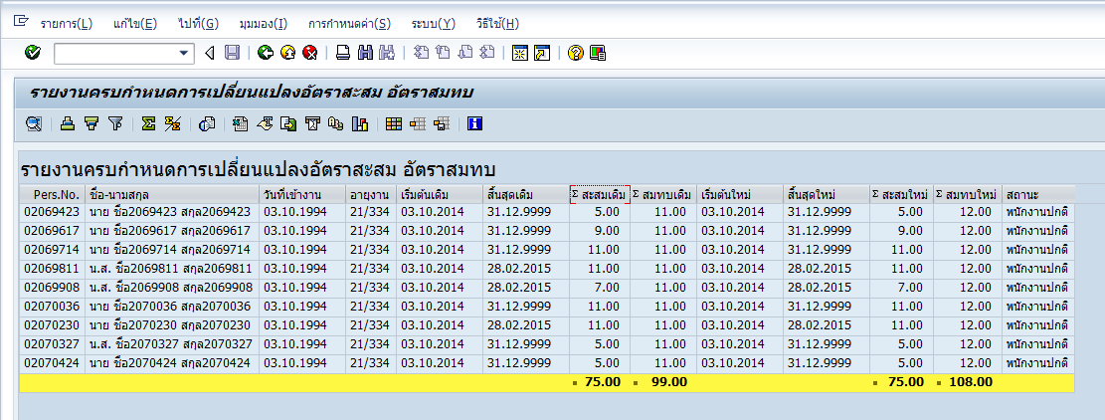

12) | ZHRBNQ017

13) | ZHRBNQ018

14) | ZHRBNQ020 แก้ไขโปรแกรม
 | จากเดิม ZPFBEG อ่านค่าจากวันที่เริ่มต้น IT366 เรคคอร์ดแรก
 | ZPFYEAR ,ZPFDAY อ่านค่าจาก วันสิ้นสุดจากหน้า input screen - วันที่เริ่มต้น it366เรคคอร์ดแรก

